no data for 2019
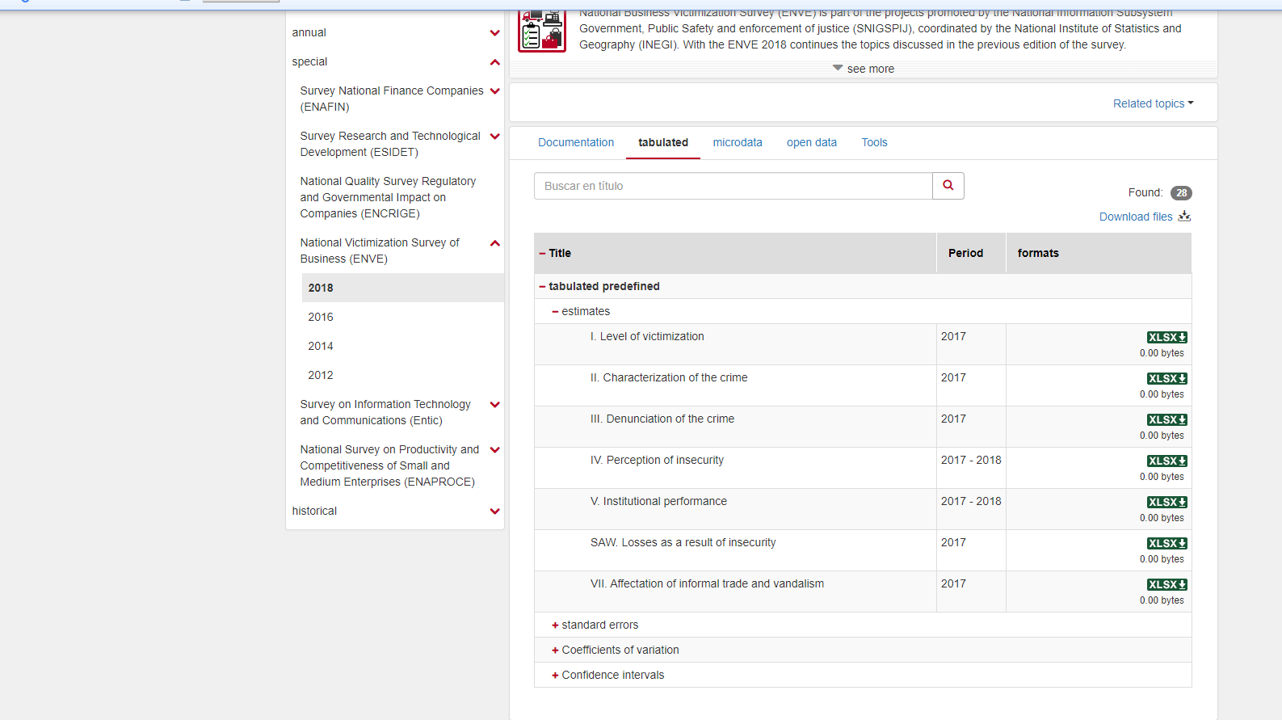

https://www.inegi.org.mx/programas/enve/2018/default.html#Tabulados

analysis
Sum of Costs of crime | Column Labels
Row Labels | 2014 | 2015 | 2016 | 2017 | 2018 | Grand Total | Year | Total | Percentage change on previos year
Aguascalientes | 1,052,423,836.41 | 1,052,423,836.41 | 1,767,754,567.06 | 1,767,754,567.06 | 1,173,375,975.26 | 6,813,732,782.21 | 2014 | 109,996,777,505.61
Baja California | 3,165,646,067.79 | 3,165,646,067.79 | 2,743,585,991.79 | 2,743,585,991.79 | 3,001,839,500.32 | 14,820,303,619.48 | 2015 | 109,996,777,505.61 | 0
Baja California Sur | 612,576,212.23 | 612,576,212.23 | 764,136,544.67 | 764,136,544.67 | 781,021,919.07 | 3,534,447,432.86 | 2016 | 138,871,672,124.50 | 26%
Campeche | 499,684,352.88 | 499,684,352.88 | 1,264,998,470.87 | 1,264,998,470.87 | 1,239,214,812.24 | 4,768,580,459.74 | 2017 | 138,871,672,124.50 | 0%
Chiapas | 2,263,997,775.95 | 2,263,997,775.95 | 2,729,421,986.12 | 2,729,421,986.12 | 2,615,166,553.78 | 12,602,006,077.93 | 2018 | 155,775,379,982.30 | 12%
Chihuahua | 2,622,757,448.05 | 2,622,757,448.05 | 3,079,233,440.45 | 3,079,233,440.45 | 4,901,392,750.55 | 16,305,374,527.55
Coahuila de Zaragoza | 1,670,543,728.19 | 1,670,543,728.19 | 2,975,608,733.00 | 2,975,608,733.00 | 4,975,360,998.57 | 14,267,665,920.95
TOTAL COST
Colima | 486,332,244.50 | 486,332,244.50 | 866,767,309.96 | 866,767,309.96 | 706,256,280.62 | 3,412,455,389.55
Distrito Federal | 17,580,778,450.36 | 17,580,778,450.36 | 21,719,502,469.69 | 21,719,502,469.69 | 30,908,621,387.10 | 109,509,183,227.20
Durango | 680,151,115.83 | 680,151,115.83 | 696,611,488.68 | 696,611,488.68 | 2,147,451,023.72 | 4,900,976,232.74
Estado de México | 17,903,144,004.38 | 17,903,144,004.38 | 20,614,210,812.96 | 20,614,210,812.96 | 18,418,785,906.61 | 95,453,495,541.29
Guanajuato | 5,501,395,778.07 | 5,501,395,778.07 | 7,468,996,737.23 | 7,468,996,737.23 | 6,721,484,534.27 | 32,662,269,564.87
Guerrero | 2,974,836,527.31 | 2,974,836,527.31 | 1,910,066,706.38 | 1,910,066,706.38 | 2,603,892,247.61 | 12,373,698,714.99
Hidalgo | 1,653,825,762.77 | 1,653,825,762.77 | 2,186,687,660.13 | 2,186,687,660.13 | 3,467,369,123.52 | 11,148,395,969.32
Jalisco | 5,093,755,957.13 | 5,093,755,957.13 | 11,460,742,861.04 | 11,460,742,861.04 | 8,510,595,643.79 | 41,619,593,280.13
Michoacán de Ocampo | 3,835,899,324.07 | 3,835,899,324.07 | 7,055,806,374.13 | 7,055,806,374.13 | 7,695,231,079.70 | 29,478,642,476.12
Morelos | 2,506,117,239.54 | 2,506,117,239.54 | 2,112,507,856.71 | 2,112,507,856.71 | 2,265,578,049.45 | 11,502,828,241.95
Nayarit | 451,993,657.21 | 451,993,657.21 | 382,275,965.35 | 382,275,965.35 | 613,188,261.41 | 2,281,727,506.54
Nuevo León | 3,928,623,763.99 | 3,928,623,763.99 | 5,853,201,406.27 | 5,853,201,406.27 | 5,363,427,983.90 | 24,927,078,324.42
Oaxaca | 2,756,682,642.79 | 2,756,682,642.79 | 3,154,586,031.70 | 3,154,586,031.70 | 3,814,491,872.53 | 15,637,029,221.52
Puebla | 5,590,288,389.01 | 5,590,288,389.01 | 7,125,653,609.98 | 7,125,653,609.98 | 13,254,513,127.72 | 38,686,397,125.71
Querétaro | 2,825,562,772.27 | 2,825,562,772.27 | 1,919,945,878.34 | 1,919,945,878.34 | 2,656,507,262.64 | 12,147,524,563.86
Quintana Roo | 832,794,287.30 | 832,794,287.30 | 1,550,159,174.80 | 1,550,159,174.80 | 1,720,467,778.91 | 6,486,374,703.11
San Luis Potosí | 2,670,744,149.14 | 2,670,744,149.14 | 1,549,085,288.97 | 1,549,085,288.97 | 2,007,077,442.39 | 10,446,736,318.61
Sinaloa | 1,509,602,079.46 | 1,509,602,079.46 | 3,768,520,388.75 | 3,768,520,388.75 | 1,657,296,105.56 | 12,213,541,041.98
Sonora | 3,626,597,150.39 | 3,626,597,150.39 | 3,920,127,108.74 | 3,920,127,108.74 | 3,352,664,277.00 | 18,446,112,795.26
Tabasco | 1,794,474,067.04 | 1,794,474,067.04 | 2,744,759,279.60 | 2,744,759,279.60 | 2,654,288,037.98 | 11,732,754,731.24
Tamaulipas | 2,712,540,821.61 | 2,712,540,821.61 | 6,385,843,315.52 | 6,385,843,315.52 | 3,258,056,038.04 | 21,454,824,312.30
Tlaxcala | 1,433,607,836.70 | 1,433,607,836.70 | 1,209,067,889.53 | 1,209,067,889.53 | 1,501,881,798.34 | 6,787,233,250.81
Veracruz de Ignacio de la Llave | 7,790,743,872.38 | 7,790,743,872.38 | 4,280,518,734.74 | 4,280,518,734.74 | 9,159,980,444.13 | 33,302,505,658.37
Yucatán | 1,255,247,240.36 | 1,255,247,240.36 | 1,678,723,527.34 | 1,678,723,527.34 | 1,266,286,440.21 | 7,134,227,975.60
Zacatecas | 713,408,950.48 | 713,408,950.48 | 1,932,564,514.00 | 1,932,564,514.00 | 1,362,615,325.36 | 6,654,562,254.33
Grand Total | 109,996,777,505.61 | 109,996,777,505.61 | 138,871,672,124.50 | 138,871,672,124.50 | 155,775,379,982.30 | 653,512,279,242.52

Sum of Costs of crime | Column Labels
Row Labels | 2014 | 2015 | 2016 | 2017 | 2018
Aguascalientes | 0.96% | 0.96% | 1.27% | 1.27% | 0.75%
Baja California | 2.88% | 2.88% | 1.98% | 1.98% | 1.93%
Baja California Sur | 0.56% | 0.56% | 0.55% | 0.55% | 0.50%
Campeche | 0.45% | 0.45% | 0.91% | 0.91% | 0.80%
Chiapas | 2.06% | 2.06% | 1.97% | 1.97% | 1.68%
Chihuahua | 2.38% | 2.38% | 2.22% | 2.22% | 3.15%
Coahuila de Zaragoza | 1.52% | 1.52% | 2.14% | 2.14% | 3.19%
Colima | 0.44% | 0.44% | 0.62% | 0.62% | 0.45%
Distrito Federal | 15.98% | 15.98% | 15.64% | 15.64% | 19.84%
Durango | 0.62% | 0.62% | 0.50% | 0.50% | 1.38%
Estado de México | 16.28% | 16.28% | 14.84% | 14.84% | 11.82%
Guanajuato | 5.00% | 5.00% | 5.38% | 5.38% | 4.31%
Guerrero | 2.70% | 2.70% | 1.38% | 1.38% | 1.67%
Hidalgo | 1.50% | 1.50% | 1.57% | 1.57% | 2.23%
Jalisco | 4.63% | 4.63% | 8.25% | 8.25% | 5.46%
Michoacán de Ocampo | 3.49% | 3.49% | 5.08% | 5.08% | 4.94%
Morelos | 2.28% | 2.28% | 1.52% | 1.52% | 1.45%
Nayarit | 0.41% | 0.41% | 0.28% | 0.28% | 0.39%
Nuevo León | 3.57% | 3.57% | 4.21% | 4.21% | 3.44%
Oaxaca | 2.51% | 2.51% | 2.27% | 2.27% | 2.45%
Puebla | 5.08% | 5.08% | 5.13% | 5.13% | 8.51%
Querétaro | 2.57% | 2.57% | 1.38% | 1.38% | 1.71%
Quintana Roo | 0.76% | 0.76% | 1.12% | 1.12% | 1.10%
San Luis Potosí | 2.43% | 2.43% | 1.12% | 1.12% | 1.29%
Sinaloa | 1.37% | 1.37% | 2.71% | 2.71% | 1.06%
Sonora | 3.30% | 3.30% | 2.82% | 2.82% | 2.15%
Tabasco | 1.63% | 1.63% | 1.98% | 1.98% | 1.70%
Tamaulipas | 2.47% | 2.47% | 4.60% | 4.60% | 2.09%
Tlaxcala | 1.30% | 1.30% | 0.87% | 0.87% | 0.96%
Veracruz de Ignacio de la Llave | 7.08% | 7.08% | 3.08% | 3.08% | 5.88%
Yucatán | 1.14% | 1.14% | 1.21% | 1.21% | 0.81%
Zacatecas | 0.65% | 0.65% | 1.39% | 1.39% | 0.87%
Grand Total | 100.00% | 100.00% | 100.00% | 100.00% | 100.00%

